Worksheet
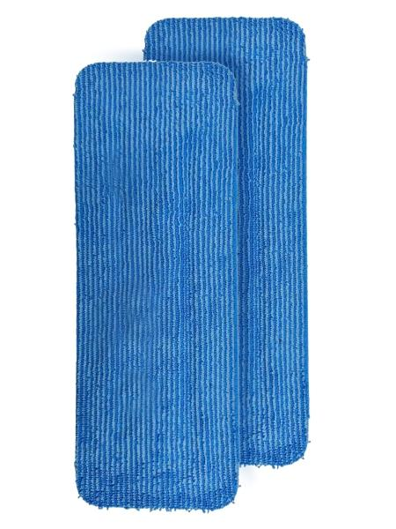
Lifenaxx Reinigungspad 2er Pack LX-088

Artikelnummer | 5521 |  | VE | 30
EAN | 4262579320507 |  | Stück pro Palette | Keine Angabe
Zollnummer | 63071010 |  | Lagen Pro Palette | 4

Abmessungen - Artikel
Länge(cm) | Breite(cm) | Höhe(cm) | Gewicht(g)
34 | 12.5 | 0.8 | 70

Abmessungen - Artikelverpackung
Länge(cm) | Breite(cm) | Höhe(cm) | Leergewicht(g) | Gewicht(g) Artikel+Verpackung
35 | 14 | 4 | 0 | 200

Abmessungen - VE Karton (Masterkarton)
Länge(cm) | Breite(cm) | Höhe(cm) | Gewicht(g)
42 | 42 | 37 | 6000

Verpackung - Bestandteile
Rest Zubehör (g) | Papier/Pappe (g) | Styropor (g) | Kunstst. Hohlkörper(g) | Kunstst. Folien(g) | Materialverbunde (g)
0 | 0 | 0 | 0 | 0 | 0

Weiterführende Informationen
Technaxx Reseller Portal

